Dashboard
BLOCK 139

 | VERSION | 1.0.0

Chuyên Đề Phát Triển Web 1

Evidance
Hình 1:

Hình 2

Hình 3

Hình 4

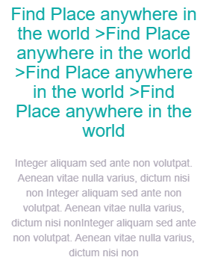

Hình 5:



Hình 6:



Hình 7



Hình 8

Hình 9

